Sheet1
케이 카페 메뉴

제품명 | 가격(원) | 이미지
피자 | 13,000 | 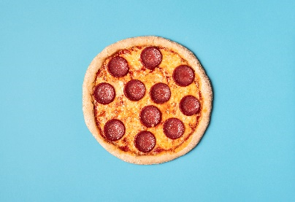
커피 | 3,800 | 
하트모양 계란후라이 | 1,500 | 